Instruction
back to PDCA Main File

每一栏都有一个帮助注释! 请注意。 | For each column there is a help comment! Please note. | Zu jeder Spalte gibt es ein Hilfe Kommentar! Bitte beachten.

请在S6和T7中输入代表性数据，名称和简称，然后在整个列表使用这些名称，并让他们能被选择。 | Representative data Name and short name please enter at S6 and T7 the name is then taken over in the whole list also with the selection possibilities. | Verteter Daten Name und Kurzname bitte eintragen bei S6 und T7 der Name wird dann in der ganzen Liste mit übernommen auch bei den Asuwahlmöglichkeiten

这些例子可以被删除/改写。这些只是为了让人们更容易进入 | The examples can be deleted/overwritten. These serve only for the easier entrance | Die Beispiele können gelöscht/überschrieben werden. Diese dienen nur zum leichteren Einstieg

要改变下拉列表中的内容，只需使用新选项展开表格，添加或删除来移除他们。这些表格位于隐藏的 "源 "文件夹中。 | To change the content in the drop down lists simply expand the tables with new selections, add or delete to remove them. The tables are located in the hidden folder "Source". | Zum ändern des Inhaltes in den Drop Down Listen einfach die Tabellen um neue Auswahlen erweitern, hinzuzufügen oder löschen um diese zu entfernen. Die Tabellen befinden sich im ausgeblendeten Ordner "Source".

back to PDCA Main File

显示/隐藏源文件的步骤如下：在一个标签上点击右键，显示/隐藏所需的标签。 | To show/hide the sources, please proceed as follows: Right-click on a tab and show/hide the desired tab. | Zum ein/aus - blenden der Quellen gehen sie bitte wie folgt vor: Rechtsclick auf ein Tab und gewunschtes Tab einblenden / ausblenden.

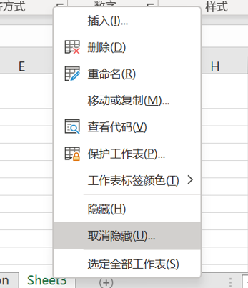
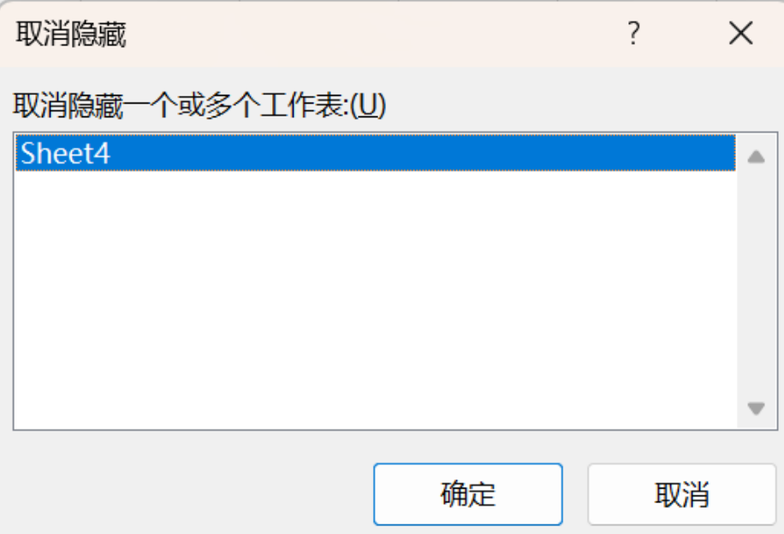
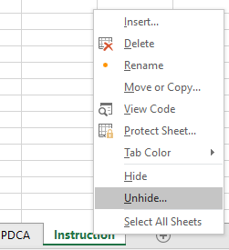
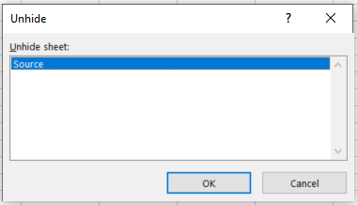
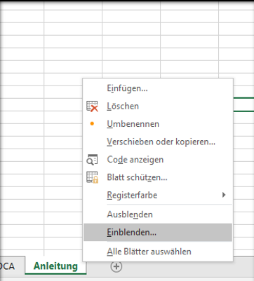
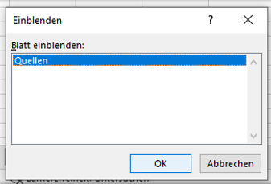

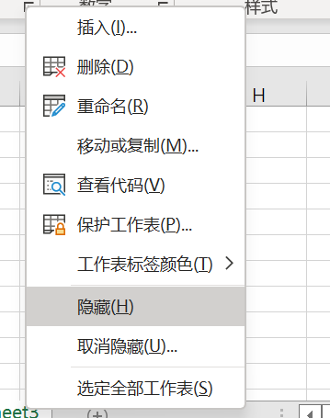
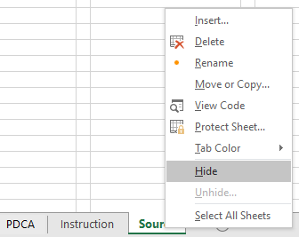
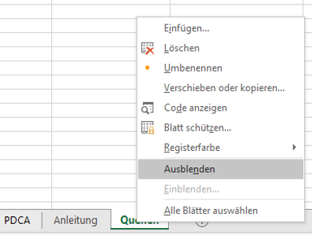

back to PDCA Main File

如果有必要插入处理前后的对比照片，请参考下面的步骤说明，图片会以文件的模式被插入表格，双击后就能打开全尺寸的原图。通过 "插入"->"对象"->"从已有文件中选择（选择图片并按确定）即完成插入。 | To include before/after images, if necessary, please follow the instructions below. The images are attached as a file to be able to open them again in full size by double-clicking. Insert via Insert -> Object -> Create from file (select image and press OK) | Um vorher/nachher Bilder einzubinden, wenn notwendig, folgen Sie bitte nachstehender Anleitung. Die Bilder werden als Datei angehängt um diese per Doppelklick in voller größe wieder öffnen zu können. Einfügen per Einfügen -> Objekt -> Aus Datei erstellen (Bild auswählen und OK drücken)

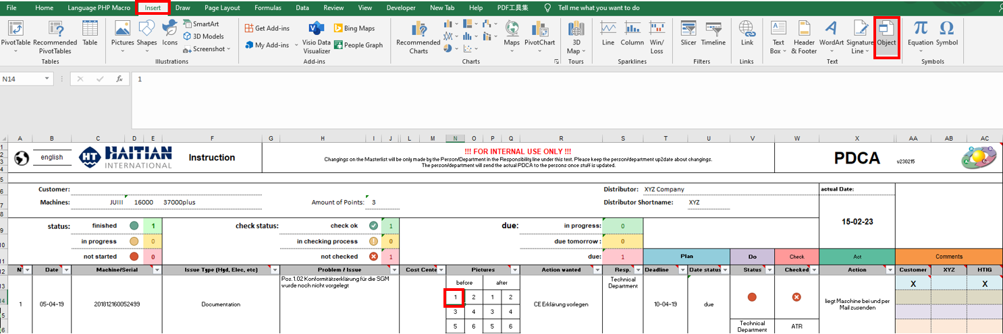

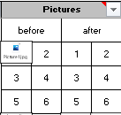

back to PDCA Main File

文件命名： 请将文件保存为： 订单号_客户_PDCA_日期.xlsx 例如：2022-12345_Alpla_PDCA_20230525.xlsx | Naming of the document: Please save the document as follows: Order_number_Customer_PDCA_date.xlsx f.e.: 2022-12345_Alpla_PDCA_20230525.xlsx | Benennung des Document: Bitte speichern Sie das Document wie folgt ab: Auftragsnummer_Kunde_PDCA_Datum.xlsx z.B.: 2022-12345_Alpla_PDCA_20230525.xlsx

